main
Bicycle' 3d 모델링 Team Project 작업지시서

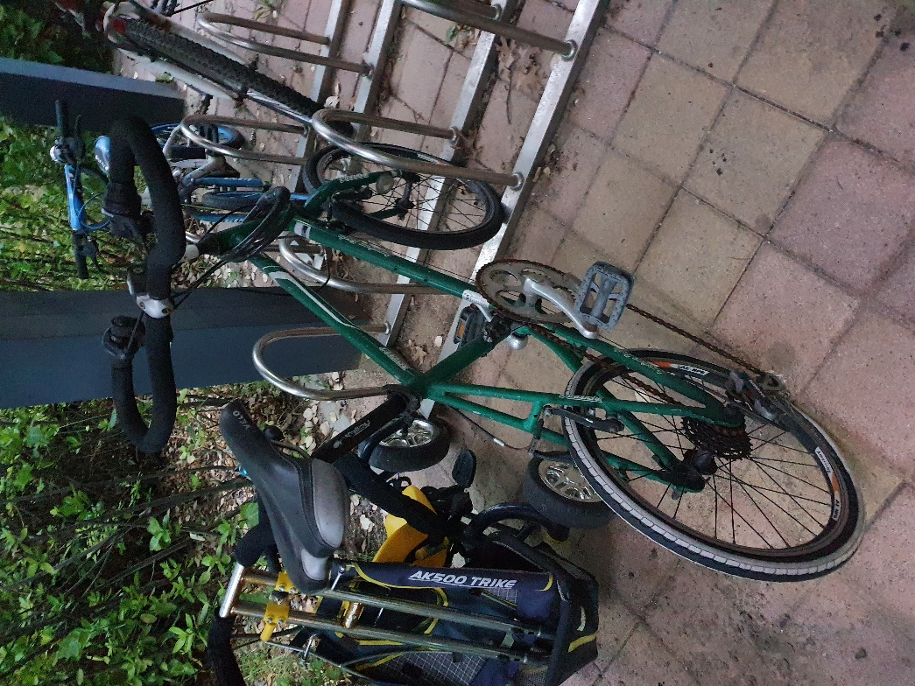
작업일정
순서 | 내용 | 일시 | 비고 | 체크
1 | 분해 및 측정 | 2020-06-19 | 도래울마을4단지 | V
2 | 자료수집 및 스케치 | 2020-06-20 |  | V
3 | 모델링 착수 | 2020-06-24 | 1102 강의실
4 | 모델링 완성 | 2020-07-02
5 | 도면 제작 | 2020-07-03
6 | ppt 제작 | 2020-07-04
7 | 동영상 제작 | 2020-07-05
8 | 발표 준비 및 피드백 | 2020-07-06
9 | 발표 | 2020-07-08
10

작업 개요 |  |  |  |  | 파일목록
순서 | 작업 테마 | 작업자 | 작업 시작 일시 | 비고 | 1 | 파일명 | 확장자 |  | 비고
1 | 프레임 | 김재웅 | 2020-06-24 |  | 2 | Main_Sketch | .asm | 김재웅 | 자전거 지오메트리
2 | 핸들 | 고병도 | 2020-06-24 |  | 3
3 | 안장 | 이종우 | 2020-06-24 |  | 4
4 | 바퀴 | 고병도 | 2020-06-27 |  | 5
5 | 구동계 | 김재웅 | 2020-06-26 |  | 6
6 | 브레이크 | 이종우 | 2020-06-27 |  | 7
7 |  |  |  |  | 8
8 |  |  |  |  | 9
9 |  |  |  |  | 10
10 |  |  |  |  | 11
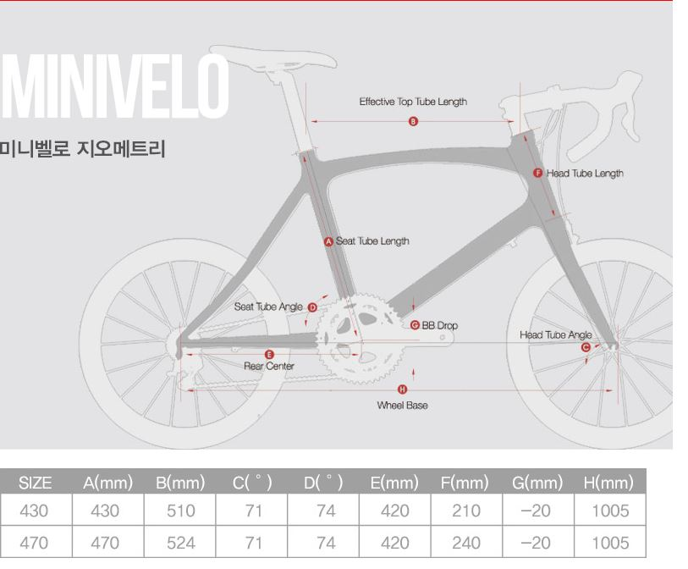

1 | frame | .prt
2 | fork | .prt | fork폴더
3 | adjustable_race | .prt | fork폴더
4 | bearings | .prt | fork폴더
5 | crown-race | .prt | fork폴더
6 | fork_stack_up | .asm | fork폴더
7 | fork_stack | .asm | fork폴더
8 | lower_stack | .prt | fork폴더
9 | washer | .prt | fork폴더
10 | locknut | .prt | fork폴더
11 | handle | .prt
12 | stem | .prt | stem폴더
13 | stem2 | .prt | stem폴더
14 | stem3- | .prt | stem폴더
15 | prt0001 | .prt |  |  | 1 | break
16 | prt0002 | .prt |  |  | 2 | component
17 | prt0003 | .prt |  |  | 3 | fork
18 | prt0004 | .prt |  |  | 4 | frame
19 | prt0005 | .prt |  |  | 5 | handle
20 | saddle_mp | .asm |  |  | 6 | hub_axle
21 | 1 | .prt | 프레임prt |  | 7 | qr_lever
22 | prt0007 | .prt |  |  | 8 | stem
23 | prt0008 | .prt |  |  | 9 | wheel
24 | prt0009 | .prt
25 | tire_ | .prt
26 | wheel | .prt
27 | hub_axle | .prt | hub_axle폴더
28 | hub_axle2 | .prt | hub_axle폴더
29 | hub_axle3 | .prt | hub_axle폴더
30 | hub_axle4 | .prt | hub_axle폴더
31 | bibi | .prt
32 | crank | .prt
33 | fedal | .prt
34 | crank_gear_right | .asm
35 | fedal | .prt
36 | fedal_axis | .prt
37 | fedal_comp | .prt
38 | fedal_total | .asm
39 | sp_large | .prt
40 | sp_small | .prt
41 | break_lever | .prt
42 | berak_low_right | .prt
43 | berak_right | .prt
44 | handlebreak | .asm
45 | chainlink_inner
46 | chainlink_outer
47 | chainlink_outer

프레임
프레임

순서 | 파일이름 | 확장자 | 비고 | 체크 | 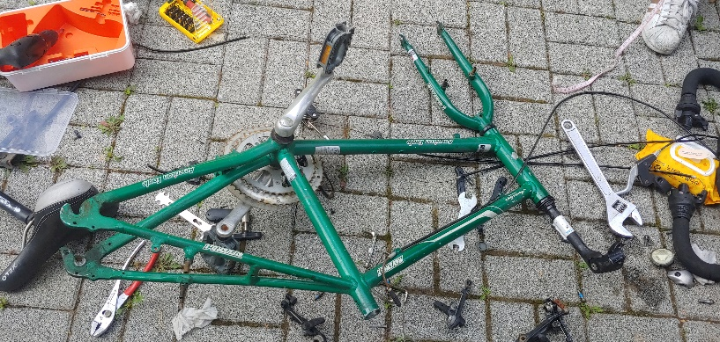 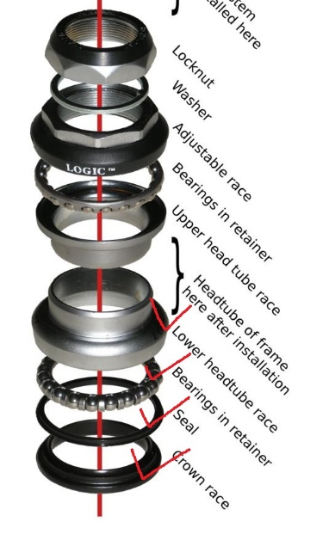 참고 자료
1 | frame | .prt
2 | fork | .prt | fork폴더
3 | adjustable_race | .prt | fork폴더
4 | bearings | .prt | fork폴더
5 | crown-race | .prt | fork폴더
6 | fork_stack_up | .asm | fork폴더
7 | fork_stack | .asm | fork폴더
8 | lower_stack | .prt | fork폴더
9 | washer | .prt | fork폴더
10 | locknut | .prt | fork폴더
모델링 사진

Memo
순서 | 내용
1 | fork 구멍 30, stem구멍 28
2 | 1.prt -> saddle 결합부 수정버전
3
4
5
6
7
8
9
10

